Plan1
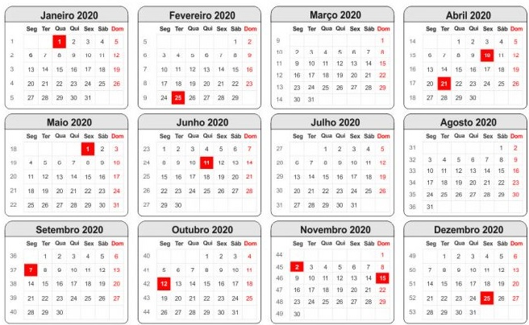
CRONOGRAMA SEMANAL |  | SEMANA 22 | SEMANA 23 | SEMANA 24 | SEMANA 25 | SEMANA 26 | SEMANA 27 | SEMANA 28 | SEMANA 29 | SEMANA 30 | SEMANA 31 | SEMANA 32 | SEMANA 33 | SEMANA 34 | SEMANA 35 | SEMANA 36 | SEMANA 37 | SEMANA 38 | SEMANA 39 | SEMANA 40
CONCEPÇÃO E PLANEJAMENTO | DESENVOLVER MODELO ABRANGENTE (DMA)
 | CONSTRUIR LISTA DE CARACTERÍSTICAS (CLC)
 | PLANEJAR POR CARACTERÍSTICAS (PPC)
CONSTRUÇÃO | DETALHAR POR CARACTERÍSTICAS (DPC)
 | CONSTRUIR POR CARACTERÍSTICAS (CPC)

